深度分析
小甜甜公司 · 3年月度收入深度分析（2023—2025）
本表包含：月度均值/标准差 · 季节性系数 · 环比分析 · 收入集中度 · 异常值预警 · 审计关注建议
【A】月度基础统计 — 均值 / 标准差 / 变异系数
月份 | 2023收入 | 2024收入 | 2025收入 | 三年均值 | 2023季节指数 | 2024季节指数 | 2025季节指数 | 2023异常标记 | 2024异常标记 | 2025异常标记
1月 | 253.09 | 587.21 | 215.08 | 351.79 | 23.4% | 68.5% | 15.0%
2月 | 446.68 | 168.75 | 395.76 | 337.06 | 41.3% | 19.7% | 27.6% |  | ▽ 偏低
3月 | 775.09 | 1,000.22 | 755.70 | 843.67 | 71.7% | 116.7% | 52.8%
4月 | 648.24 | 520.51 | 1,306.49 | 825.08 | 60.0% | 60.7% | 91.2%
5月 | 1,786.23 | 810.84 | 532.65 | 1,043.24 | 165.3% | 94.6% | 37.2%
6月 | 1,755.81 | 905.44 | 987.88 | 1,216.38 | 162.5% | 105.6% | 69.0%
7月 | 357.95 | 360.81 | 911.27 | 543.34 | 33.1% | 42.1% | 63.6%
8月 | 436.83 | 658.94 | 513.13 | 536.30 | 40.4% | 76.9% | 35.8%
9月 | 1,345.30 | 891.90 | 1,537.02 | 1,258.07 | 124.5% | 104.1% | 107.4%
10月 | 858.29 | 560.09 | 994.58 | 804.32 | 79.4% | 65.4% | 69.5%
11月 | 779.26 | 1,278.37 | 2,685.46 | 1,581.03 | 72.1% | 149.2% | 187.6%
12月 | 3,526.04 | 2,541.21 | 6,346.35 | 4,137.87 | 326.3% | 296.5% | 443.2% | ⚠ 高异常 | ⚠ 高异常 | ⚠ 高异常
年均值 | 1,080.73 | 857.02 | 1,431.78 | 1,123.18
标准差 | 926.77 | 608.55 | 1,680.74
变异系数 | 85.8% | 71.0% | 117.4% | 变异系数(CV)= 标准差/均值×100%，CV越高说明月度收入波动越大，审计时需关注收入确认时点集中问题

【B】月度环比变动分析（%）
月份 | 2023收入 | 2023环比% | 2024收入 | 2024环比% | 2025收入 | 2025环比% | 审计关注点
1月 | 253.09 | — | 587.21 | — | 215.08 | — | 1月:期初确认，注意年末跨期收入是否回冲
2月 | 446.68 | +76.5% | 168.75 | -71.3% | 395.76 | +84.0% | 2月:春节月，正常低点，关注收入完整性
3月 | 775.09 | +73.5% | 1,000.22 | +492.7% | 755.70 | +90.9% | 3月:季末冲量，核查合同签署与交付节点
4月 | 648.24 | -16.4% | 520.51 | -48.0% | 1,306.49 | +72.9%
5月 | 1,786.23 | +175.6% | 810.84 | +55.8% | 532.65 | -59.2% | 4月:注意5月是否有集中确认
6月 | 1,755.81 | -1.7% | 905.44 | +11.7% | 987.88 | +85.5% | 5月:连续2023/2024高点，核查是否有大合同
7月 | 357.95 | -79.6% | 360.81 | -60.2% | 911.27 | -7.8%
8月 | 436.83 | +22.0% | 658.94 | +82.6% | 513.13 | -43.7%
9月 | 1,345.30 | +208.0% | 891.90 | +35.4% | 1,537.02 | +199.5% | 9月:连续三年高点，核查Q3末确认合理性
10月 | 858.29 | -36.2% | 560.09 | -37.2% | 994.58 | -35.3%
11月 | 779.26 | -9.2% | 1,278.37 | +128.2% | 2,685.46 | +170.0% | 11月:2025年暴增+110%，必须获取合同+验收单
12月 | 3,526.04 | +352.5% | 2,541.21 | +98.8% | 6,346.35 | +136.3% | 12月:三年均为全年高峰，重点审计收入真实性与期间归属

【C】收入集中度分析 — 季节性依赖程度评估
指标 | 2023 | 2024 | 2025 | 三年均值 | 风险提示
全年总收入（万元） | 12,968.81 | 10,284.29 | 17,181.37 | 13,478.16 | —
Q4(10-12月)收入占比 | 39.8% | 42.6% | 58.4% | — | Q4占比>40%需关注期末确认时点合理性
Q1(1-3月)收入占比 | 11.4% | 17.1% | 8.0% | — | Q1偏低属正常，但需注意年初回款与上年跨期
12月单月收入占比 | 27.2% | 24.7% | 36.9% | — | 12月单月>20%时为重大收入集中，须重点审计
前3高月份收入合计占比 | 54.5% | 46.9% | 61.5% | — | 前3月>50%说明收入高度集中，依赖少数大合同
12月收入（万元） | 3,526.04 | 2,541.21 | 6,346.35 | — | 2025年12月6346万，为三年最高峰，必须获取合同清单
11月收入（万元） | 779.26 | 1,278.37 | 2,685.46 | — | 2025年11月较2024年+110%（1278→2685万），需核查异常暴增原因
变异系数CV | 85.8% | 71.0% | 117.4% | — | CV越大=月度收入越不均匀，审计重点关注高峰月确认依据

【D】审计重点关注月份及核查建议
月份 | 异常类型 | 关键数据 | 核查建议
2025年12月 | ⚠ 高异常：三年最高峰 | 6,346万（季节指数327%） | ① 获取该月全部合同清单及验收单据；② 核查收入确认日期与合同约定一致性；③ 关注是否存在明年合同提前确认；④ 检查是否有大额期后冲销
2025年11月 | ⚠ 高异常：同比暴增+110% | 2024年1,278万→2025年2,685万 | ① 识别导致同比翻番的具体合同；② 核查是否属于大客户单笔大额收入；③ 确认验收节点在11月而非12月倒冲；④ 检查期后收款情况
2023年12月 | ⚠ 高异常：单月占全年28.8% | 3,526万（季节指数181%） | ① 获取该月收入明细（合同逐笔）；② 关注合同签署日期是否集中在12月；③ 核查是否存在虚开发票或提前确认情况
2024年2月 | ▽ 偏低：全年最低点 | 169万（季节指数10.4%） | ① 核查2月是否存在收入漏记或延迟入账；② 若为春节正常低点需有解释；③ 关注1月末/3月初合同的归属期间
2025年4月 | △ 偏高：显著高于2023/2024同期 | 2025年1,306万 vs 2023年648万 | ① 获取4月收入明细，识别是否有新大客户；② 确认是否有Q1合同延迟至4月确认；③ 核查合同执行进度与确认金额匹配
2023年5-6月 | △ 连续高点：年中双峰 | 5月1,786万 / 6月1,756万 | ① 获取5-6月合同清单；② 关注是否有项目验收集中在年中；③ 核查7月是否有大额冲销（对应收入下滑）
所有年份9月 | △ 规律性高点：Q3末冲量 | 三年9月均高于7-8月约2-4倍 | ① 关注9月合同是否存在集中验收；② 检查9月末确认收入对应的应收账款回款周期

三年月度季节性系数（100=当年月均）
【E】三年月度季节性系数对比图（100% = 月均值）
月份 | 2023季节指数 | 2024季节指数 | 2025季节指数
1月 | 23.4 | 68.5 | 15
2月 | 41.3 | 19.7 | 27.6
3月 | 71.7 | 116.7 | 52.8
4月 | 60 | 60.7 | 91.2
5月 | 165.3 | 94.6 | 37.2
6月 | 162.5 | 105.6 | 69
7月 | 33.1 | 42.1 | 63.6
8月 | 40.4 | 76.9 | 35.8
9月 | 124.5 | 104.1 | 107.4
10月 | 79.4 | 65.4 | 69.5
11月 | 72.1 | 149.2 | 187.6
12月 | 326.3 | 296.5 | 443.2

折线图-月度趋势
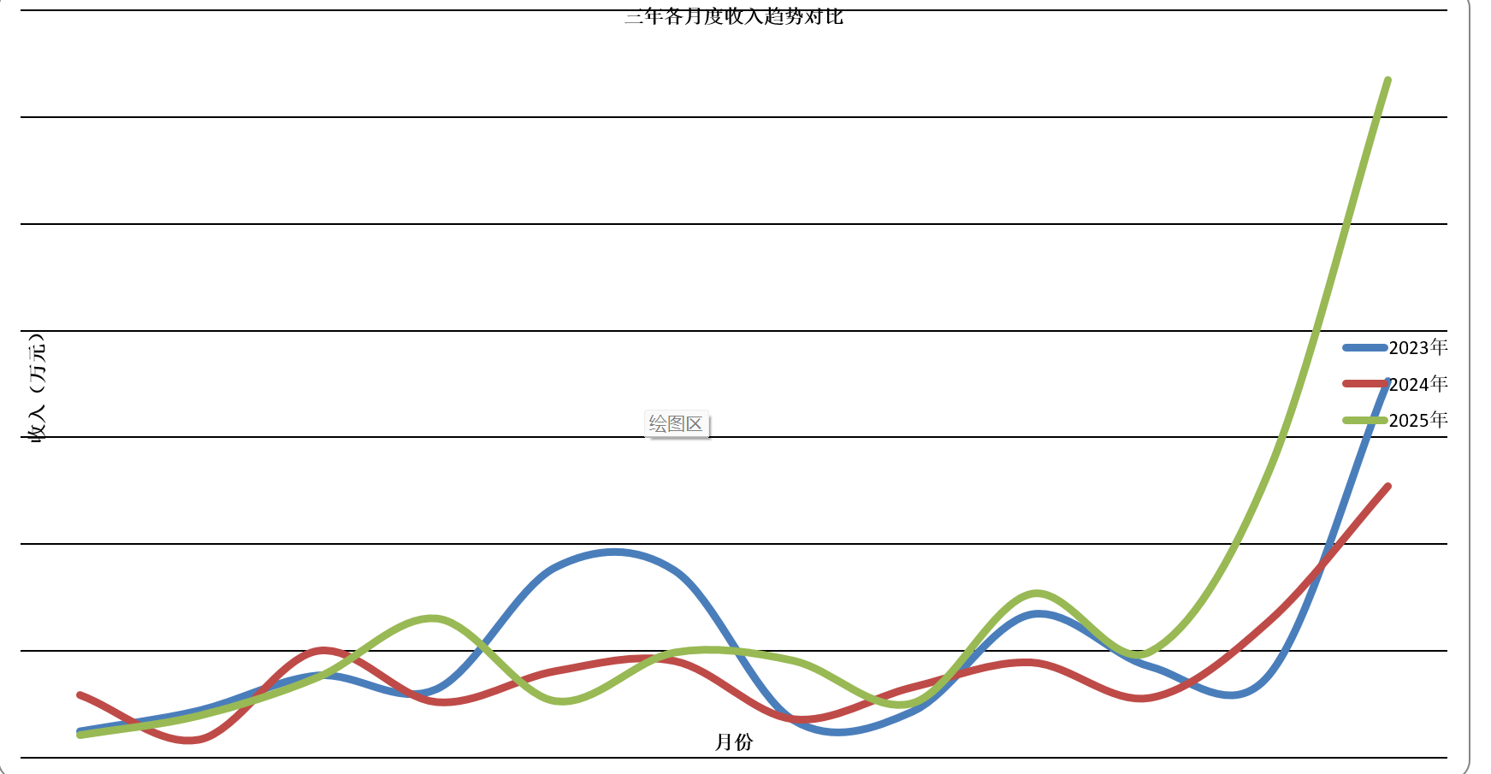
三年各月度收入趋势对比
月份 | 2023年 | 2024年 | 2025年
1月 | 253.09 | 587.21 | 215.08
2月 | 446.68 | 168.75 | 395.76
3月 | 775.09 | 1000.22 | 755.7
4月 | 648.24 | 520.51 | 1306.49
5月 | 1786.23 | 810.84 | 532.65
6月 | 1755.81 | 905.44 | 987.88
7月 | 357.95 | 360.81 | 911.27
8月 | 436.83 | 658.94 | 513.13
9月 | 1345.3 | 891.9 | 1537.02
10月 | 858.29 | 560.09 | 994.58
11月 | 779.26 | 1278.37 | 2685.46
12月 | 3526.04 | 2541.21 | 6346.35

柱状图-同期对比
各月度收入同期对比
月份 | 2023年 | 2024年 | 2025年
1月 | 253.09 | 587.21 | 215.08
2月 | 446.68 | 168.75 | 395.76
3月 | 775.09 | 1000.22 | 755.7
4月 | 648.24 | 520.51 | 1306.49
5月 | 1786.23 | 810.84 | 532.65
6月 | 1755.81 | 905.44 | 987.88
7月 | 357.95 | 360.81 | 911.27
8月 | 436.83 | 658.94 | 513.13
9月 | 1345.3 | 891.9 | 1537.02
10月 | 858.29 | 560.09 | 994.58
11月 | 779.26 | 1278.37 | 2685.46
12月 | 3526.04 | 2541.21 | 6346.35

各月度收入同期对比
 | 2023年 | 2024年 | 2025年
1月 | 253.09 | 587.21 | 215.08
2月 | 446.68 | 168.75 | 395.76
3月 | 775.09 | 1000.22 | 755.7
4月 | 648.24 | 520.51 | 1306.49
5月 | 1786.23 | 810.84 | 532.65
6月 | 1755.81 | 905.44 | 987.88
7月 | 357.95 | 360.81 | 911.27
8月 | 436.83 | 658.94 | 513.13
9月 | 1345.3 | 891.9 | 1537.02
10月 | 858.29 | 560.09 | 994.58
11月 | 779.26 | 1278.37 | 2685.46
12月 | 3526.04 | 2541.21 | 6346.35

收入占比环形图
三年收入占比
年度 | 2023年 | 2024年 | 2025年
收入金额 | 12968.81 | 10284.29 | 17181.37 | 40434.47
年度 | 2023年 | 2024年 | 2025年
占比 | 32% | 25% | 42%

季度对比
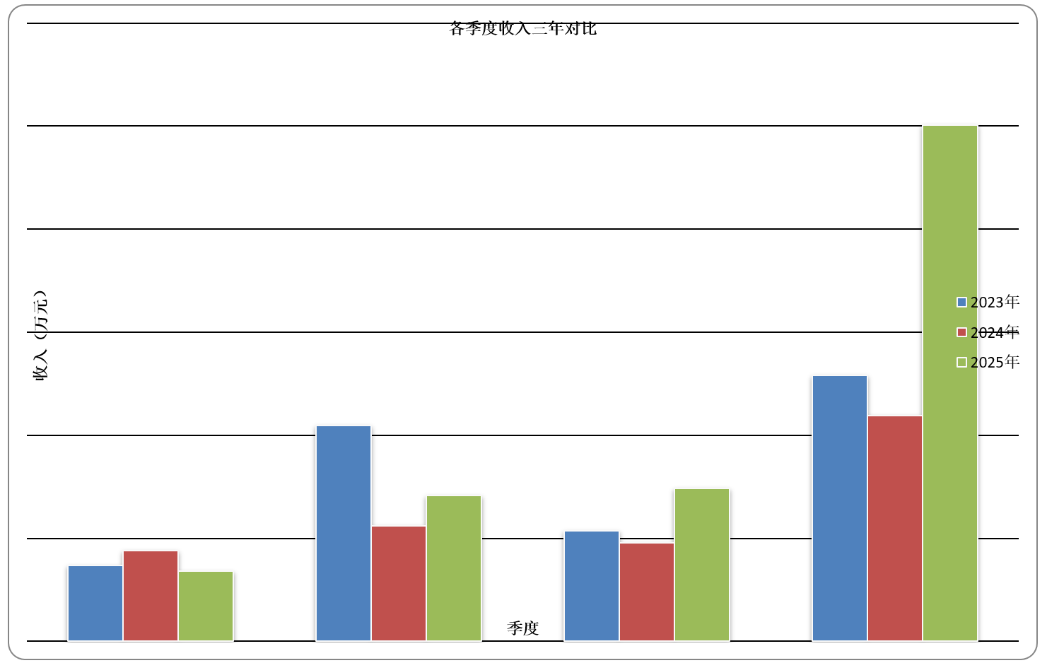
各季度收入三年对比
求和项:营业收入（万元） | 列标签
行标签 | 2023 | 2024 | 2025 | 总计
第一季 | 1,474.86 | 1,756.19 | 1,366.53 | 4,597.58
第二季 | 4,190.28 | 2,236.78 | 2,827.02 | 9,254.08
第三季 | 2,140.09 | 1,911.65 | 2,961.42 | 7,013.16
第四季 | 5,163.59 | 4,379.67 | 10,026.40 | 19,569.66
总计 | 12,968.82 | 10,284.29 | 17,181.37 | 40,434.48

季度 | 2023年 | 2024年 | 2025年
第一季 | 1474.864314 | 1756.185315 | 1366.532235
第二季 | 4190.275585 | 2236.783654 | 2827.018161
第三季 | 2140.085184 | 1911.649952 | 2961.422948
第四季 | 5163.5932 | 4379.67052 | 10026.401253

同比增长率
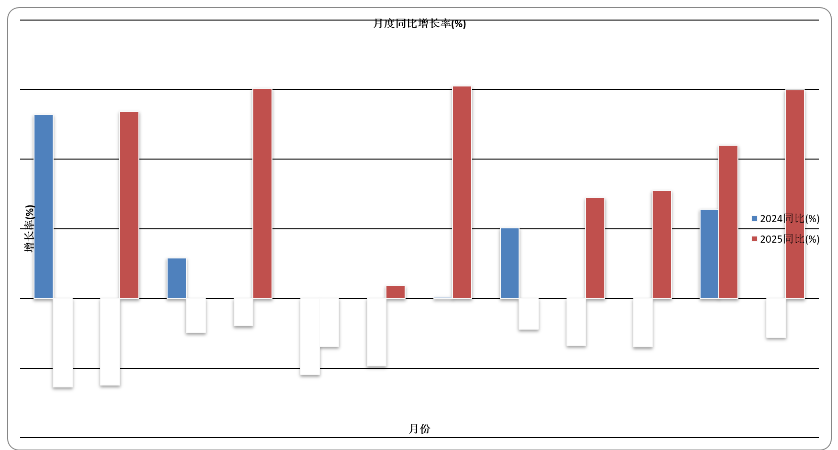
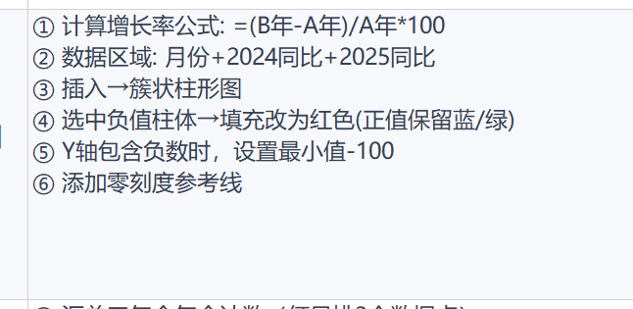
月份 | 2023年 | 2024年 | 2024同比(%) | 2025年 | 2025同比(%)
1月 | 253.09 | 587.21 | 132.0 | 215.08 | -63.4
2月 | 446.68 | 168.75 | -62.2 | 395.76 | 134.5
3月 | 775.09 | 1000.22 | 29.0 | 755.7 | -24.4
4月 | 648.24 | 520.51 | -19.7 | 1306.49 | 151.0
5月 | 1786.23 | 810.84 | -54.6 | 532.65 | -34.3
6月 | 1755.81 | 905.44 | -48.4 | 987.88 | 9.1
7月 | 357.95 | 360.81 | 0.8 | 911.27 | 152.6
8月 | 436.83 | 658.94 | 50.8 | 513.13 | -22.1
9月 | 1345.3 | 891.9 | -33.7 | 1537.02 | 72.3
10月 | 858.29 | 560.09 | -34.7 | 994.58 | 77.6
11月 | 779.26 | 1278.37 | 64.0 | 2685.46 | 110.1
12月 | 3526.04 | 2541.21 | -27.9 | 6346.35 | 149.7

月份 | 2024同比(%) | 2025同比(%)
1月 | 132 | -63.4
2月 | -62.2 | 134.5
3月 | 29 | -24.4
4月 | -19.7 | 151
5月 | -54.6 | -34.3
6月 | -48.4 | 9.1
7月 | 0.8 | 152.6
8月 | 50.8 | -22.1
9月 | -33.7 | 72.3
10月 | -34.7 | 77.6
11月 | 64 | 110.1
12月 | -27.9 | 149.7

年度汇总趋势
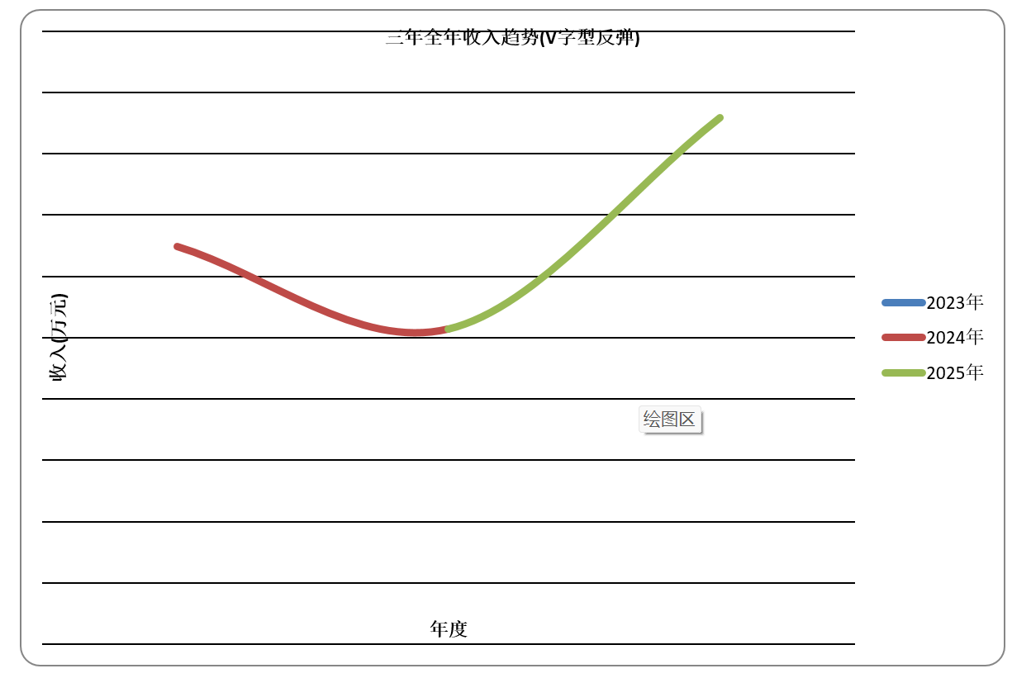
三年全年收入趋势
年度 | 全年收入(万元)
2023年 | 12968.81
2024年 | 10284.29
2025年 | 17181.37

